Finanzplan

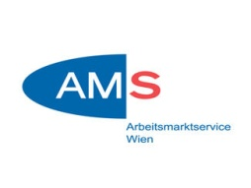 | 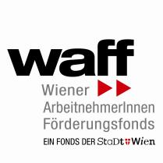

Detaillierter Finanzplan
Standardeinheitskosten Projektkosten (SEK), ev. Einnahmen
Die Sachkosten sind in den Stundensätzen der Standardeinheitskosten bereits berücksichtigt!

FörderungswerberIn:
Projektname:
Projektdauer 15 Monate: | 01.09.2019 - 31.12.2020

Jahresfinanzplan 2019-2020
Projektleitung (SEK) 2019 | € 0.00
Projektleitung (SEK) 2020 | € 0.00
Schlüsselkräfte (SEK) 2019 | € 0.00
Schlüsselkräfte (SEK) 2020 | € 0.00
Verwaltungspersonal (SEK) 2019 | € 0.00
Verwaltungspersonal (SEK) 2020 | € 0.00
I. Gesamtkosten | € 0.00
Einnahmen | € 0.00
II. Summe der förderfähigen Ausgaben | € 0.00
Hinweis: die Blätter "Projektleitung 2019 bis Einnahmen" ausfüllen
III. öffentliche Förderungen
Nationale Kofinanzierung AMS 50% | € 0.00
ESF-Mittel 50% | € 0.00
Summe öffentliche Förderung | € 0.00
Die Maßnahme wird aus Mitteln des Europäischen Sozialfonds und des AMS Wien finanziert.

Für die Richtigkeit der Formeln und Verknüpfungen wird keine Garantie übernommen.

